新品基本信息
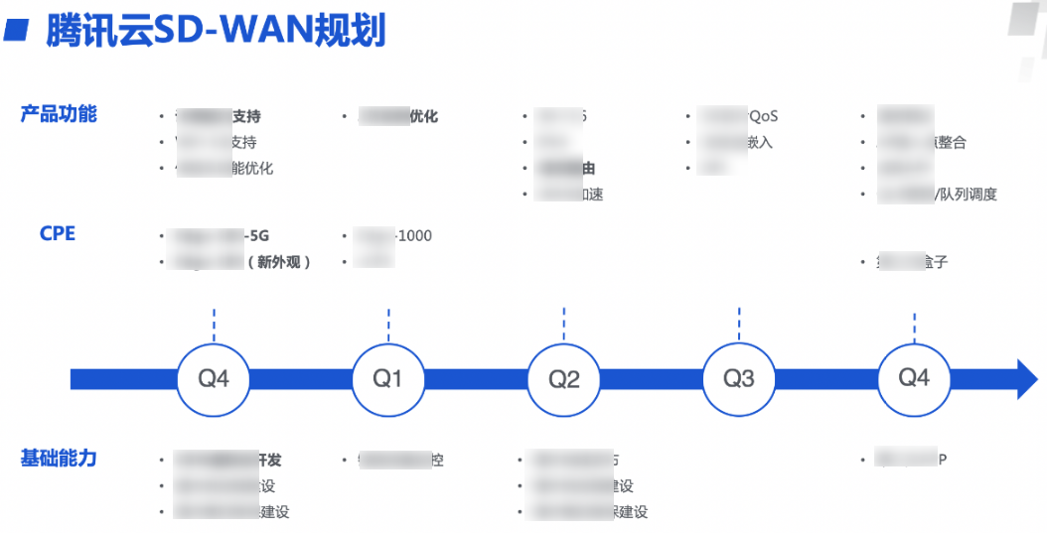
一、产品提交素材时，须同步提供与竞品的基本差异信息：
目的：“知己知彼，百战不殆”，文档侧会在此基础上做深入的竞品分析，提升新品文档质量。
模块 | 维度 | 腾讯云 | 阿里云（若阿里云无，可以是其它友商） | 文档内容较少原因（若比友商多，此列可忽略） | 产品负责人 | 备注（可选）
产品信息 | 产品名称 | 仿真云 | 弹性高性能计算 E-HPC |  | yingyazhou,tonyqxu,robinji
 | 文档链接 | 无须填写 | https://help.aliyun.com/document_detail/57677.html?spm=5176.159202.J_7985555940.1.5dcd52b0BpU8Ap
文档规模 | 总文档数
接入支持 （是否支持） | 控制台 |  | https://console.cloud.tencent.com/cloudsim
 | API
 | 其它接入平台
功能差异 | 产品功能点 | 1、腾讯云支持的产品功能点主要有哪些？ 支持部分仿真工具Lic线上购买，支持弹性伸缩，支持任务/集群两种高算模式，支持GPU机节点 2、阿里云支持的功能点，腾讯云目前是否都支持？请具体说明。 都支持

二、产品须提供新品需求规划（若暂时无，可稍后提供）：如新品整个发展的定位、功能需求规划的时间节点信息。
目的：便于文档侧全面了解产品发展规划，定期跟进产品需求，更好的保障文档同步更新。
示例（样式不限）：

